상품제안서
캠페인 핀버튼 | 상품코드: S37993

 |  |  |  |  |  | 02-713-8555 | www.synergygift.co.kr
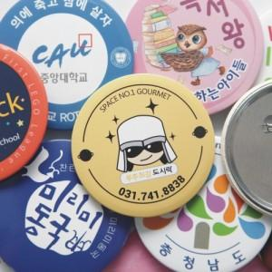

【상세/제작정보】

【인쇄/포장옵션】 | 풀칼라 / OPP(비닐)

【공급단가】 | 수량 | 1,000~ | 3,000~ | 10,000~ | 30,000~
*VAT별도 | 32 핀버튼 | 140원 | 130원 | 120원 | 115원
 | 44 핀버튼 | 150원 | 140원 | 130원 | 125원
 | 58 핀버튼 | 160원 | 150원 | 140원 | 135원
 | 65 핀버튼 | 170원 | 160원 | 150원 | 145원

【상품 URL】 | https://www.synergygift.co.kr:443/src/goods_detail.php?gdno=37993

